画面概要
システム名表示領域
メッセージ表示領域
ユーザ表示領域
ログイン日時表示領域

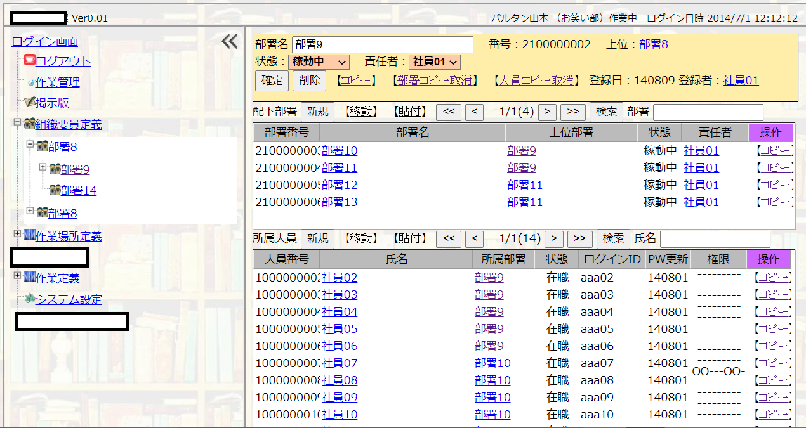
統合システム
ヘッダ画面
全体画面

詳細領域
詳細操作領域

画面閉じ

一覧領域
ツリー最上位
一覧操作領域

一覧表示領域
アイコン

ツリー画面
詳細画面

作業管理システムは、基本的に以上のような書式の画面になる（例外については、画面一覧に記載）
各画面の共通的な機能を以下に記す

全体画面
 |  | 作業管理システムの画面全体を示す

ヘッダ画面
 | システム名表示領域
 |  | システム名バージョンを表示する領域
 | メッセージ表示領域
 |  | メッセージを表示する領域 本システムでは極力ポップアップは用いない
 | ユーザ表示領域
 |  | ログインしているユーザを表示する
 | ログイン日時表示領域
 |  | ログインした日時を表示する

ツリー画面
 |  | 機能を階層構造で表示する
 |  | +マークは下位階層が閉じた状態 クリックで開く
 |  | －マークは下位階層が開いた状態 クリックで閉じる
 |  | ログインユーザに認められた機能のみを表示する
 | 画面閉じ
 |  | クリックするとツリー画面を閉じ、詳細画面の幅を広げる
 | ツリー最上位
 |  | 各ツリーの最上位をクリックした場合、詳細画面に、そのツリーの概要を説明した文章を表示する
 | アイコン
 |  | アイコンはツリーに出ている対象の種類、その状態を示す
 |  |  | 作業指示用アイコン：ログイン者にとっての作業対象であり、かつ未着手であることを示す
 |  |  | 作業指示用アイコン：作業が完了していることを示す
 |  |  | 作業指示用アイコン：作業中であることを示す
 |  |  | 作業指示用アイコン：ログイン者にとっての作業対象でなく、かつ未着手であることを示す
 |  |  | システム設定用アイコン
 |  |  | 掲示板用アイコン
 |  |  | 部署用アイコン
 |  |  | 作業定義用アイコン
 |  |  | 作業場所用アイコン
 |  |  | 新規用アイコン（新規である場合、アイコンの隣に表示）
 |  |  | ヘルプ、マニュアル用アイコン
 |  |  | ログアウトのアイコン

詳細画面
 |  | ツリー画面で選択された内容について表示する詳細画面
 | 詳細領域
 |  | 修正が許可されたログイン者は、入力ができる 許可されないログイン者は表示専用になる
 |  | 以下が詳細領域に表示する基本項目（ほとんどの詳細領域に表示する項目）となる
 |  | 番号：DB登録時に割り振られたユニークな番号
 |  | 上位：階層構造上、上位にあたるデータへのリンク
 | 詳細操作領域
 |  | 詳細操作領域は詳細領域に表示する ただし、トップツリーからのクリックで表示する画面では表示しない
 |  | 以下が詳細操作領域に表示する基本項目（ほとんどの詳細操作領域に表示する項目）となる
 |  | 確定：登録、更新を確定する
 |  | 削除：入力領域のデータを削除する 確認ポップアップは出さない
 |  | 複写：入力領域のデータをクリップボードに複写する
 |  | 取消：クリップボードに複写した内容を抹消する 他の画面で複写した内容も抹消する
 |  | 登録日：登録、修正した日
 |  | 登録者：登録、修正した人員名 クリックでその人員の詳細画面に遷移

 | 一覧領域
 |  | 入力領域に属する下位情報の一覧
 |  | 一覧領域が複数ある場合もある（上記例のように、組織の場合、下部組織一覧と所属人員一覧の二つがある）
 | 一覧操作領域
 |  | 一覧名：一覧の名前を表示する
 |  | 以下が一覧操作領域に表示する基本項目（ほとんどの一覧操作領域に表示する項目）となる
 |  | 新規：入力情報に属する下位情報を新規登録する詳細画面に遷移する
 |  | 移動：クリップボードにコピーした情報を、一覧に移動する 移動元からは抹消される
 |  | 貼付：クリップボードにコピーした情報を、一覧に複写する 移動元は消えない
 |  | ＜＜：最先端ページに遷移する
 |  | ＜：前ページに遷移する
 |  | ページ番号表示：現ページ番号、全ページ数 レコード数を表示
 |  | ＞：後ページに遷移する
 |  | ＞＞：最後尾ページに遷移する
 |  | 検索ボタン：検索文字入力に従い検索し、一覧に表示するレコードを限定する
 |  | 検索文字入力：検索する文字 名称部分のみを検索対象とする
 |  | 一覧にあるコピー：一覧の当該行データをクリップボードに複写する

